상품제안서
누리 핫위생키트 14호 (핫팩,손장갑,구급함) | 상품코드: S29504

 |  |  |  |  |  |  | 02-713-8555 | www.synergygift.co.kr
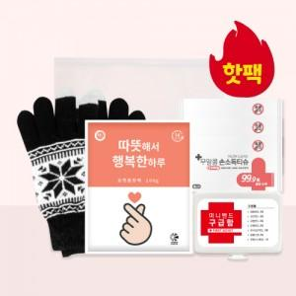

【상세/제작정보】

【인쇄/포장옵션】 | 스티커 / 포장불가능

【공급단가】 | 수량 | 100~ | 300~ | 500~ | 1,000~ | 3,000~
*VAT별도 | 단가 | 5,040원 | 4,800원 | 4,680원 | 4,590원 | 4,500원

【상품 URL】 | https://www.synergygift.co.kr:443/src/goods_detail.php?gdno=29504

